3.Qt1
 |  | 内容 | 时间(时) | 备注 | 上午时间 | 下午时间 | 晚上时间
第一部分 | 1.讲课 | 1.Qt程序快速上手 1.创建第一个Qt程序 2.Qt的各个部分介绍(main.cpp/qml.rc/main.qml/Page1.qml/Page1Form.ui.qml/qtquickcontrols2.conf) | 1 |  | 2h(10:00-12:00) | 4h(14:00-18:00) | 2.5h(19:30-22:00)

 |  | 2.QML语言基础 1 对象 2 表达式 3 注释 4 属性 [重点] 1.基本属性 2.id属性 3.列表属性 4.分组属性 5.附加属性 6.属性声明顺序 | 2

 |  | 3 基本元素 1.Rectangle 2.颜色 3.渐变色 4.Item 5.锚布局 6.响应按键 7.Text 8.Button 9.Image 10.BusyIndicator | 1

 |  | 4.ECMAScript 语法 1.变量 2.ES原始类型 & QML基本类型 3.对象 & 内置对象 & Qt宿主对象 4.函数 & 表达式 & 程序语句 & console | 2

 | 2.复习 |  | 1
 | 3.小作业 |  | 2 | 实现一个启动界面，启动时间设置为5s，需要有进度显示，Logo和显示图片，主题通过配置文件配置
 | 4.复习+点评小作业 |  | 1
 | 合计 |  | 10 | 1.5d

第二部分 | 1.讲课 | JavaScript编程概述 | 3

 | 合计 |  | 3 | 0.5d

第三部分 | 1.讲课 | 1.常见元素 [重点] 1.TextInput & TextField & TextEdit & TextArea 2.RadioButton & CheckBox 3.GroupBox & ComboBox 4.ProgressBar & Flickable & ScrollBar | 3

 |  | 2.元素布局 1.Row， Column 2.Grid， Flow 3.GridLayout，RowLayout，ColumnLayout | 1

 |  | 3.事件处理 1.信号与槽 [重点] 2.鼠标 3.键盘 4.定时器 | 1

 | 2.复习 |  | 1
 | 3.小作业 |  | 4 | 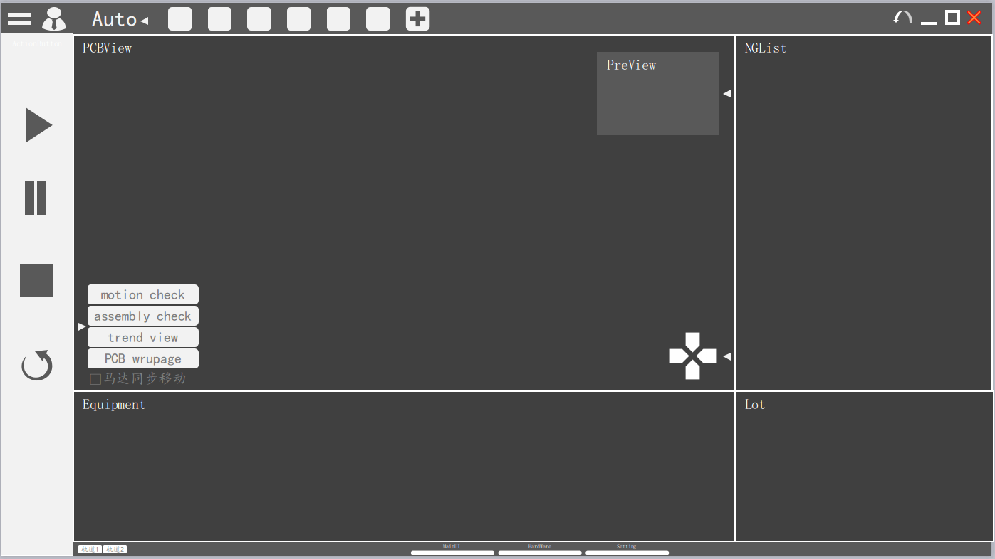
 | 4.复习+点评小作业 |  | 1
 | 合计 |  | 11 | 1.5d

大作业 | 按照UML实现类 | 1.题目讲解 | 1 | 具体见C++作业_chapter2.xml
 |  | 2.学员做题 | 14
 |  | 3.题目批改+点评 | 2
 |  | 4.学员再次修改 | 4
 |  | 5.最终评价 | 1
 | 合计 |  | 22 | 3d

汇总:讲课+复习+小作业总共花去4.5天, 大作业3天, 一共是7.5天的计划

